生信分析
离职交接 | 一级目录 | 二级目录 | 三级目录
生信分析 | 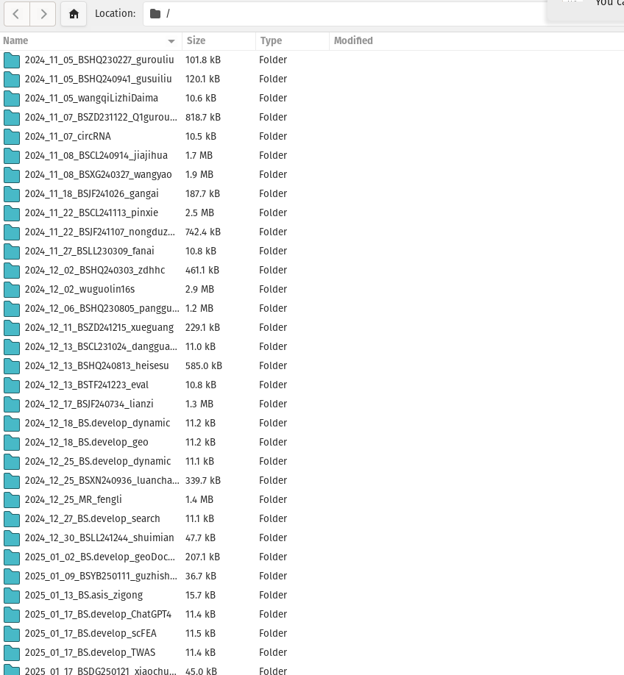 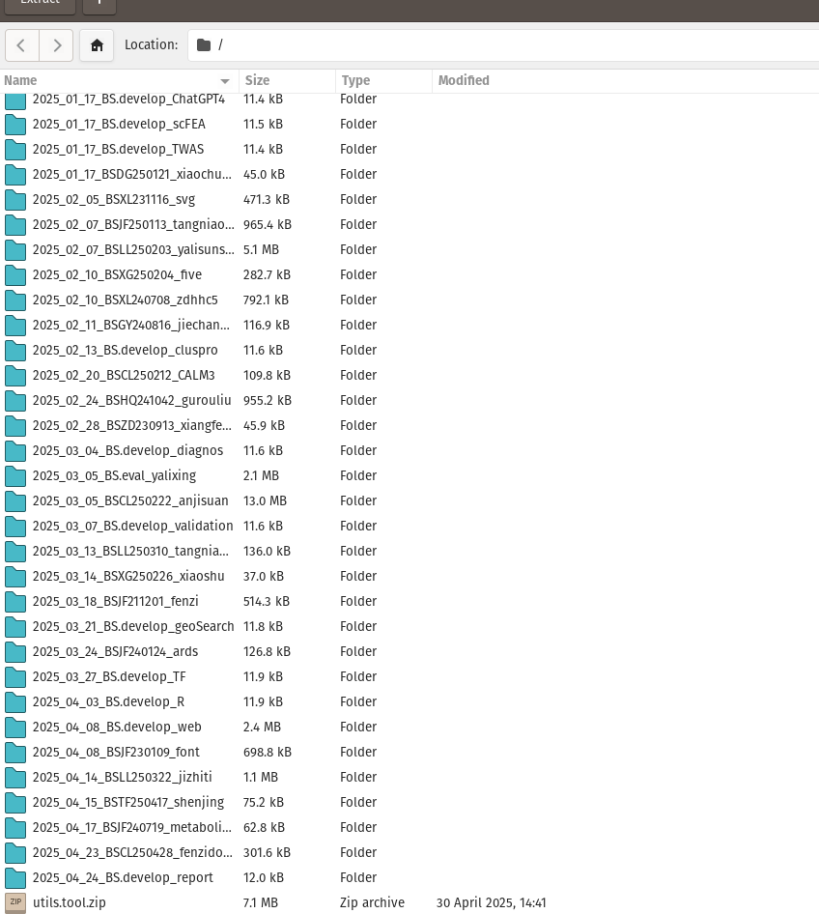 | install.R | 安装包的代码 | 通过百度网盘分享的文件：-离职交接
 |  |  |  | https://pan.baidu.com/s/1SNboMA5B0PtjGe4oSrHr-g?pwd=5auh
 |  |  |  | 已包含所有业务文件

 |  | analysis.Rmd, opt.Rmd, idea.Rmd, 以及其他 .Rmd 文件 | 项目分析代码

 |  | Figure+table | 结果图片

 |  | ***.docx | 最终交付报告
所有工具的R代码 | utils.tool.zip
服务器账号 | t0s000324
密码 | 无，有ssh 密钥文件，已交给闫姐和陈靖峰
电脑密码 | shell

